AUX
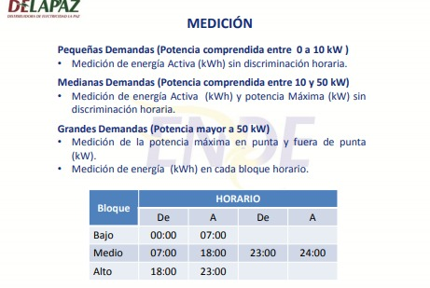
Abr. | Responsables | Estructura Central
JC | Jorge Conde | Despacho
FM | Francisco Mamani | Trafo 380 V | SERV
MO | Marco Ontiveros | Med. Princ. Nuevo 380V
JG | Jessy Gutierrez | PALE DESPA TRANSPORTE NUEVO | ENVA |  | PLT-DSP
YQ | Yasmani Quispe | Lavadora De Botellas | ENVA |  | LVB
 |  | BTS | SERV | BTS
 |  | Cocimiento | ELAB | SACO
 |  | Envasado 380 V | ENVA | TOTAL
 |  | Filtracion 380V - P1 | ELAB | FILT
 |  | MYCON | SERV |  | Compr.NH3
 |  | MYCOM pequeño | SERV |  | Compr.NH3_Frio
 |  | Pasteurizadora | ENVA |  | PST
 |  | ZR200 y Cald.Loos Nuevo | SERV | GVAP | Caldero Loos
 |  | Ingersoll Rand | SERV | GAIR | IngersolRand
 |  | BTS Aerobica | SERV | BTS
 |  | PTA 1 | SERV | PTA
 |  | PTA 2 | SERV | PTA
 |  | Ingersoll Rand total | SERV | GAIR | IngersolRand
 |  | ZR200 Total | SERV | GAIR | ZR200
 |  | Mycom Nuevo Total | SERV |  | Compr.NH3
 |  | BTS Aerobica total | SERV | BTS

